はじめに
 |  | コネクタ関連申請書について
本資料は、「内閣府SIP第2期/ビッグデータ・AIを活用したサイバー空間基盤技術」（管理法人：国立研究開発法人新エネルギー・産業技術総合開発機構）の取り組み期間中(2022年度まで)に活用していたものです。
現在は活用しておりませんので、ご理解ください。
 |  | SIPサイバー/分野間データ連携基盤のコネクタを利用いただき、ありがとうございます。コネクタの利用に向けて、本ファイルの各種申請書について記載しておりますので、ご確認の上、必要書類の提出をお願いいたします。
１. コネクタの情報について
 | コネクタはOSSとして提供しておりますので、下記より資材/情報の取得をお願いいたします。
 |  | ソース等の資材提供URL | https://github.com/CADDE-sip/connector

２. 利用の流れ及び申請書について
 | ID発行等には、申請書が必要となりますので、状況に応じて、下記申請書を活用ください。
 |  | コネクタの 利用申請書 (下図②) | コネクタ利用に際し、はじめて手続きいただく際に活用ください。本申請書にて、コネクタの設定に必要なIDの発行やコンフィグファイルへの設定情報の提供を行います。
 |  | コネクタの 利用変更申請書 (下図④) | CADDEユーザIDが発行されており、利用する機能に変更があった際に活用ください。
 |  | コネクタの 動作確認環境申請書 (下図⑦) | コネクタ環境構築後の動作確認用環境について、利用希望に変更があった際に活用ください。
 | コネクタ利用に向けた流れは、以下の通りです。
 |  | 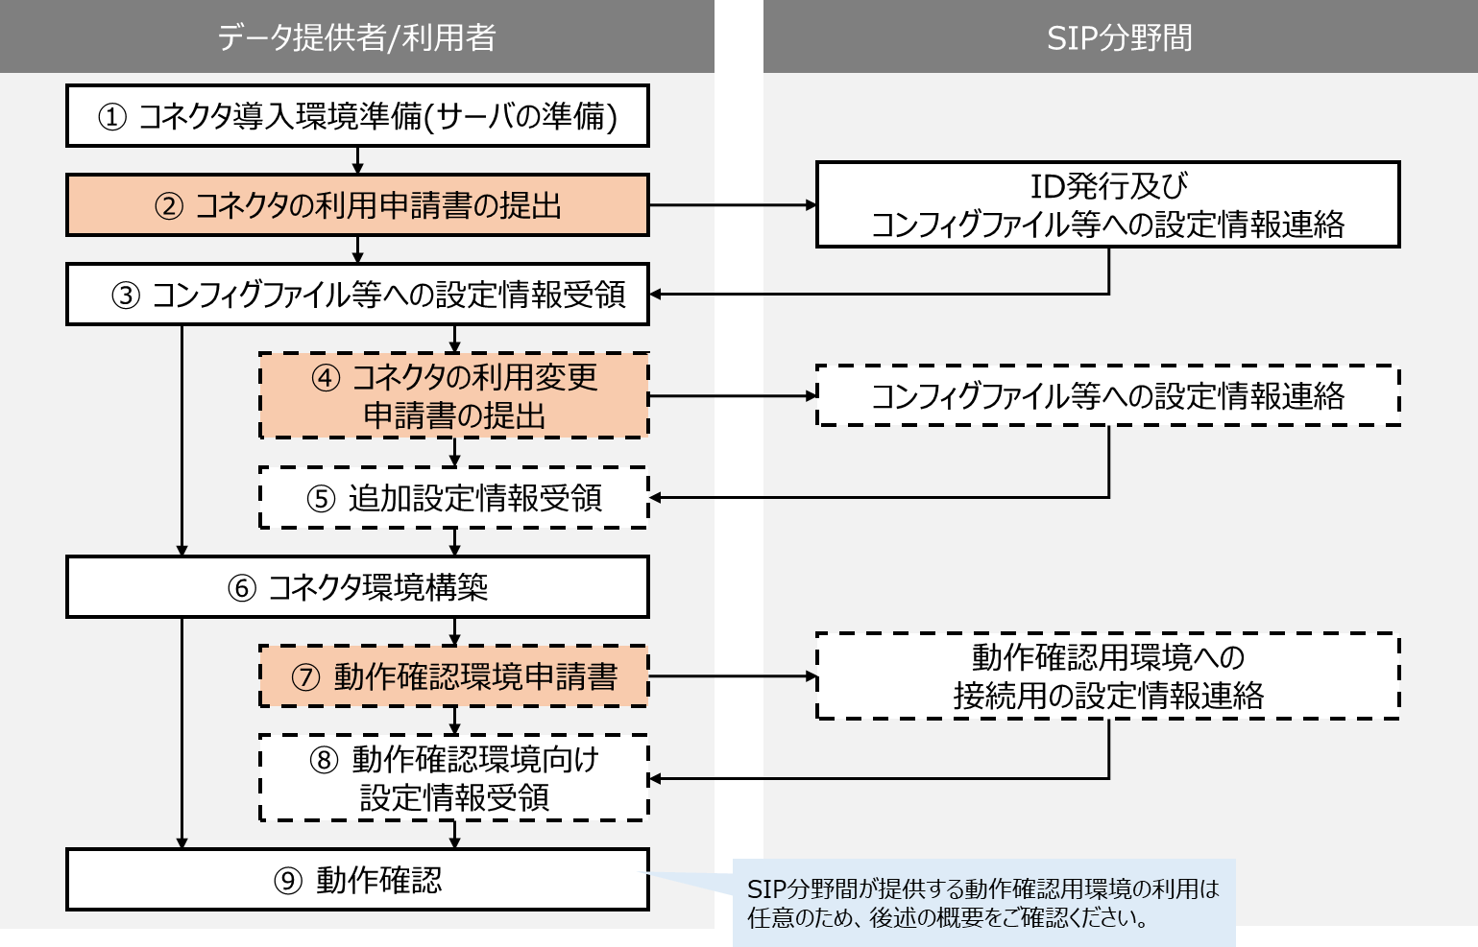

３. 動作確認環境について
 | コネクタ環境構築後に、正常に動作するか等を確認するための環境を準備しております。
 | 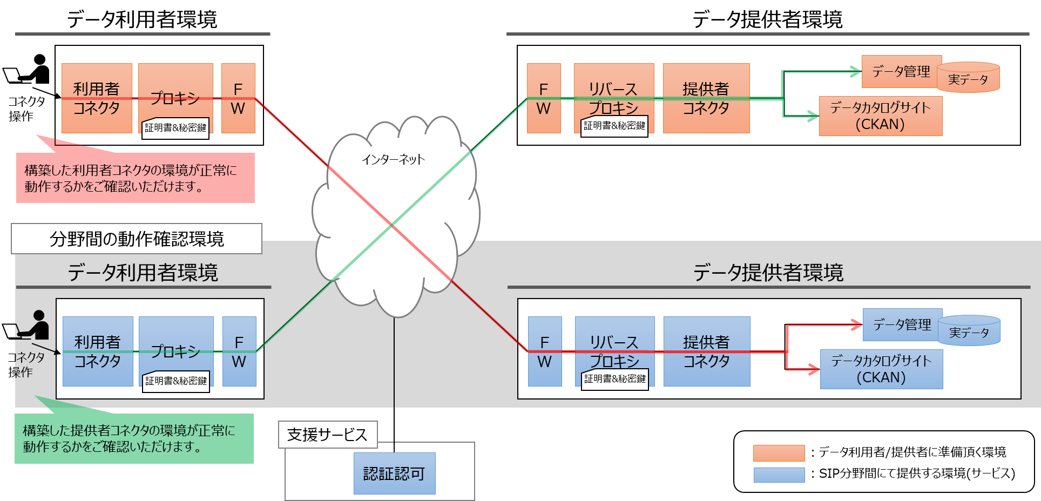

４. お問い合わせ先/申請書提出先
 | コネクタ利用時のご不明点やご質問は、以下の問い合わせ窓口までご連絡ください。
 | また、本申請書は、以下の問い合わせ窓口へご提出ください。
 |  | 分野間データ連携基盤技術 問い合わせ窓口 ＜sip2cadde_support@nii.ac.jp＞
 |  | ※GitHubに、問合せ時の必要項目を記載しておりますので、参照ください。

コネクタ_利用申請書_2022
 |  | コネクタの利用申請書
本資料は、「内閣府SIP第2期/ビッグデータ・AIを活用したサイバー空間基盤技術」（管理法人：国立研究開発法人新エネルギー・産業技術総合開発機構）の取り組み期間中(2022年度まで)に活用していたものです。
現在は活用しておりませんので、ご理解ください。
 |  | SIPサイバー/分野間データ連携基盤のコネクタを利用いただき、ありがとうございます。コネクタの利用に向けて、各種IDの発行を行うにあたり、提供いただく情報がございますので、「４.留意事項」をご確認いただき、本申請書をご提出ください。
１. 申請者情報
 | 本申請のご担当者様の情報を記載ください。
 |  | 貴企業/団体名
 |  | 部署名
 |  | ご担当者様名
 |  | ご連絡先 メールアドレス

２. コネクタ環境情報
 | 本申請対象のコネクタ環境を準備し、下記情報を記載ください。
 |  | 利用者 コネクタ | 環境有無
 |  |  | URL
 |  | 提供者 コネクタ | 環境有無
 |  |  | URL

３. 利用機能確認
 | 利用される機能に合わせて、支援サービス群への設定をさせていただきますので、下記情報を記載ください。
 |  | 利用者 コネクタ | 認証機能
 |  | 提供者 コネクタ | 来歴機能
 |  |  | 認可機能
 |  |  | 契約管理機能 (取引市場)

 | また、構築後の動作確認用環境について、利用要望をご教示ください。
 |  | 動作確認環境

４. 留意事項
 | ① | コネクタ導入環境前提条件
 |  | ・GitHub上に公開しておりますReadmeを参照いただき、環境をご準備いただくこととします。
 | ② | 認証認可機能の制限事項
 |  | ・認証及び認可機能の稼働時間は、月曜～金曜の 9:00～21:00となります。
 |  | お問い合わせ等につきましては、翌営業日以降の対応とさせていただくことがございます。
 |  | 予めご了承ください。
 |  | ・ID発行及びコンフィグファイルの設定情報提供までのスケジュールは、本申請書受領後、
 |  | 標準5営業日程度で、環境設定を行い、必要情報をご連絡させていただきます。
 |  | ・同一企業/団体名で、異なる部署より申請いただいた場合は、IDの新規発行を対応させていただきます。
 |  | ・定期的にセキュリティ対策を実施します。メンテナンス日程は1週間前を目途に、
 |  | 「１. 申請者情報」のご連絡先へ、連絡させていただきます。
 |  | ・セキュリティ対策を実施しておりますが、緊急でのメンテナンスが必要となった場合、
 |  | 認証及び認可機能の提供を停止させていただくことがありますので、ご了承ください。
 |  | ・認証及び認可機能はAWS上に構築しておりますので、サービスの前提条件/仕様/制限事項/注意事項は
 |  | Amazon社の仕様、制約に従うものとします。※AmazonWebService(http://aws.amazon.com/jp/)
 | ③ | 動作確認用環境の制限事項
 |  | ・認証及び認可機能の稼働時間は、月曜～金曜の 9:00～21:00となります。
 |  | お問い合わせ等につきましては、翌営業日以降の対応とさせていただくことがございます。
 |  | 予めご了承ください。
 |  | ・動作確認用環境への設定変更及びコンフィグファイルへの情報提供までのスケジュールは、
 |  | 本申請書受領後、標準10営業日程度で対応し、必要情報をご連絡させていただきます。
 |  | ・動作確認用環境の利用につきましては、正常に動作することが確認できましたら、利用を終了してください。
 |  | 各種設定ファイルの変更が必要となりますので、終了時にはご連絡ください。
 |  | ・セキュリティ対策を実施しておりますが、緊急でのメンテナンスが必要となった場合、
 |  | 動作確認用環境の提供を停止させていただくことがありますので、ご了承ください。
 |  | ・動作確認用環境はAWS上に構築しておりますので、サービスの前提条件/仕様/制限事項/注意事項は
 |  | Amazon社の仕様、制約に従うものとします。※AmazonWebService(http://aws.amazon.com/jp/)

５. お問い合わせ先/申請書提出先
 | コネクタ利用時のご不明点やご質問は、以下の問い合わせ窓口までご連絡ください。
 | また、本申請書は、以下の問い合わせ窓口へご提出ください。
 |  | 分野間データ連携基盤技術 問い合わせ窓口 ＜sip2cadde_support@nii.ac.jp＞
 |  | ※GitHubに、問合せ時の必要項目を記載しておりますので、参照ください。

コネクタ_利用変更申請書_2022
 |  | コネクタの利用変更申請書
本資料は、「内閣府SIP第2期/ビッグデータ・AIを活用したサイバー空間基盤技術」（管理法人：国立研究開発法人新エネルギー・産業技術総合開発機構）の取り組み期間中(2022年度まで)に活用していたものです。
現在は活用しておりませんので、ご理解ください。
 |  | SIPサイバー/分野間データ連携基盤のコネクタを利用いただき、ありがとうございます。コネクタの利用において、利用する機能に変更がある場合、支援サービス側での設定追加をさせていただきますので、「４.留意事項」をご確認いただき、本申請書をご提出ください。
１. 申請者情報
 | 本申請のご担当者様の情報及び前回申請時に発行されたCADDEユーザIDを記載ください。
 |  | 貴企業/団体名
 |  | ご担当者様名
 |  | ご連絡先 メールアドレス
 |  | CADDEユーザID

２. コネクタ環境情報
 | 本申請対象のコネクタ環境が追加となった場合のみ、記載ください。(追加ない場合は空欄でお願いします。)
 |  | 利用者 コネクタ | 環境有無
 |  |  | URL
 |  | 提供者 コネクタ | 環境有無
 |  |  | URL

３. 利用機能確認(変更内容確認)
 | 利用される機能に合わせて、支援サービス群への設定を変更させていただきますので、下記情報を記載ください。
 |  | 対象 |  | 変更前 | 変更後
 |  | 利用者 コネクタ | 認証機能
 |  | 提供者 コネクタ | 来歴機能
 |  |  | 認可機能
 |  |  | 契約管理機能 (取引市場)

 | また、構築後の動作確認用環境について、利用要望をご教示ください。
 |  | 動作確認環境

４. 留意事項
 | ・各種留意事項は、コネクタの利用申請書に記載の通りとなります。

５. お問い合わせ先/申請書提出先
 | コネクタ利用時のご不明点やご質問は、以下の問い合わせ窓口までご連絡ください。
 | また、本申請書は、以下の問い合わせ窓口へご提出ください。
 |  | 分野間データ連携基盤技術 問い合わせ窓口 ＜sip2cadde_support@nii.ac.jp＞
 |  | ※GitHubに、問合せ時の必要項目を記載しておりますので、参照ください。

コネクタ_動作確認環境申請書_2022
 |  | コネクタの動作確認用環境申請書
本資料は、「内閣府SIP第2期/ビッグデータ・AIを活用したサイバー空間基盤技術」（管理法人：国立研究開発法人新エネルギー・産業技術総合開発機構）の取り組み期間中(2022年度まで)に活用していたものです。
現在は活用しておりませんので、ご理解ください。
 |  | SIPサイバー/分野間データ連携基盤のコネクタを利用いただき、ありがとうございます。コネクタの利用において、動作確認用環境の利用を希望いただく(過去申請書にて"利用しない"または"未定"とご回答いただいた)場合、必要な設定情報を提示させていただきますので、「3.留意事項」をご確認いただき、本申請書をご提出ください。
１. 申請者情報
 | 本申請のご担当者様の情報及び前回申請時に発行されたCADDEユーザIDを記載ください。
 |  | 貴企業/団体名
 |  | ご担当者様名
 |  | ご連絡先 メールアドレス
 |  | CADDEユーザID

２. 動作確認用環境の利用希望
 | 構築後の動作確認用環境について、利用要望をご教示ください。
 |  | 動作確認環境

3. 留意事項
 | ・各種留意事項は、コネクタの利用申請書に記載の通りとなります。

4. お問い合わせ先/申請書提出先
 | コネクタ利用時のご不明点やご質問は、以下の問い合わせ窓口までご連絡ください。
 | また、本申請書は、以下の問い合わせ窓口へご提出ください。
 |  | 分野間データ連携基盤技術 問い合わせ窓口 ＜sip2cadde_support@nii.ac.jp＞
 |  | ※GitHubに、問合せ時の必要項目を記載しておりますので、参照ください。

コネクタ_利用申請書_2022(参考)
 |  | ＜参考＞申請後提供情報(コネクタの利用申請書)
本資料は、「内閣府SIP第2期/ビッグデータ・AIを活用したサイバー空間基盤技術」（管理法人：国立研究開発法人新エネルギー・産業技術総合開発機構）の取り組み期間中(2022年度まで)に活用していたものです。
現在は活用しておりませんので、ご理解ください。
 |  | SIPサイバー/分野間データ連携基盤のコネクタを利用いただき、ありがとうございます。コネクタの利用申請書をご提出いただいた後、担当者にて設定作業を実施し、コンフィグファイルへの設定情報をご案内させていただきます。
１. コンフィグファイルへの設定情報(例)
 | 以下のように、設定情報をテキストに記載して、ご連絡させていただきます。
*********
＜情報：利用者/提供者共通＞
・CADDEユーザID：XXXXX
※CADDEユーザIDは、GitHubのREADEME上では、利用者ID、提供者IDと記載しています。
＜情報：WebApp＞※利用者コネクタの先にアプリケーションを構築される場合
・CADDEユーザID：XXXXX
・CADDEユーザのPW：XXXXX
＜情報：利用者側コネクタ＞
■connector/src/consumer/connector-main/swagger_server/configs/connector.json
・利用者コネクタのID(consumer_connector_id)：※申請書にてご連絡いただく利用者コネクタのURL
・利用者コネクタのシークレット(consumer_connector_secret)：XXXXX
■connector/src/consumer/authentication-authorization/swagger_server/configs/authentication.json
・認証サーバのURL(authentication_server_url) ：XXXXX
※GitHubにて配布しているコンフィグにデフォルトで記載済みです。
■connector/src/consumer/provenance-management/swagger_server/configs/provenance.json
・来歴管理サーバのURL(provenance_management_api_url)：XXXXX
＜情報：提供者側コネクタ＞
■connector/src/provider/authentication-authorization/swagger_server/configs/authentication.json
・認可サーバのURL(authentication_server_url) ：XXXXX
■connector/src/provider/connector-main/swagger_server/configs/connector.json
・提供者コネクタのID(provider_connector_id) ：※申請書にてご連絡いただく提供者コネクタのURL
・提供者コネクタのシークレット(provider_connector_secret) ：XXXXX
■connector/src/provider/provenance-management/swagger_server/configs/provenance.json
・来歴管理サーバのURL(provenance_management_api_url)：XXXXX
**********

